信用交易
融资融券市场交易数据统计(2025-03-03)

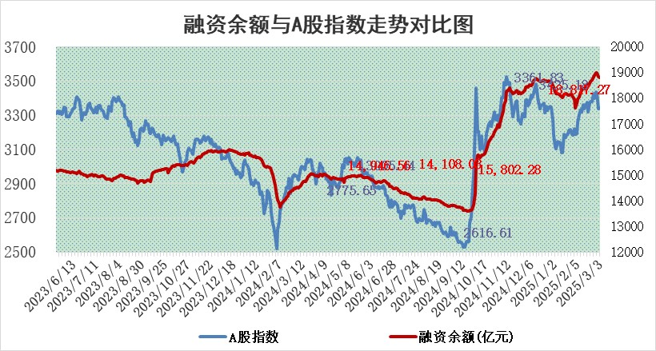
标的证券 | 融资融券余额（亿元） | 融资余额（亿元） | 融券余额（亿元） | 融资买入额（亿元） | 融资融券规模变化（亿元） | 融资余额增幅(‰) | 融券余额增幅(%)
统计数据 | 18,975.99 | 18,817.27 | 112.22 | 1,460.52 | -6.72 | -0.49 | 1.09

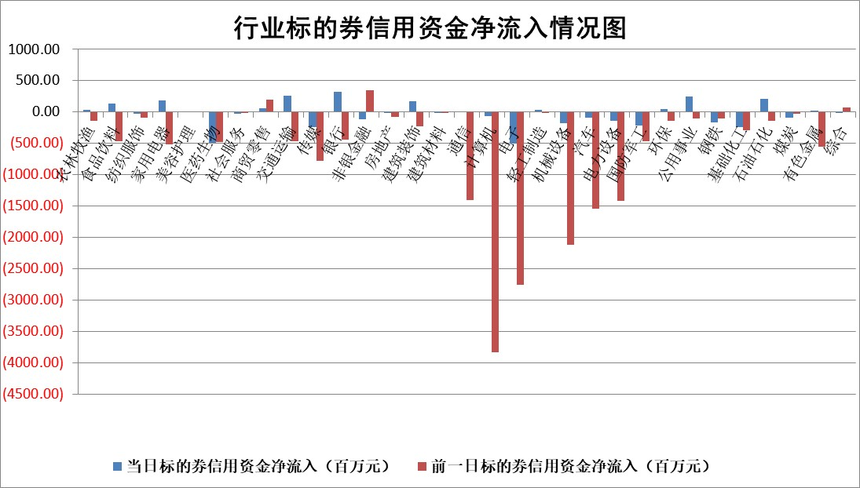

标的基金代码 | 标的基金简称 | 融资余额/市值(%) | 融资余额增幅(%) | 融资买入额/成交金额(%) | （融资余额净增额-融券余额净增额）/市值(‱) | 融券余额降幅(%) | ABS[（融资余额净增额-融券余额净增额）/市值净增额-1](%)
159902 | 华夏中小板ETF | 0.00 | 0.00 | 0.00 | 0.00 | 0.00 | 100.00
159915 | 易方达创业板ETF | 2.36 | -3.18 | 127776.24 | -7.71 | 2.39 | 46.86
159919 | 嘉实沪深300ETF | 0.68 | 0.68 | 2.22 | 0.47 | 0.90 | 109.47
159920 | 华夏恒生ETF | 30.73 | -0.27 | 9.14 | -8.24 | 0.00 | 97.09
159922 | 嘉实中证500ETF | 0.58 | 9.24 | 17.99 | 2.22 | -18.84 | 103.57
159925 | 南方沪深300ETF | 0.49 | 3.47 | 0.52 | 1.65 | 0.00 | 104.27
159928 | 消费ETF | 2.78 | -1.21 | 10.89 | -3.42 | 0.25 | 78.62
159934 | 易方达黄金ETF | 48.44 | -0.46 | 6.82 | -22.54 | 0.00 | 28.35
159939 | 全指信息技术ETF | 0.63 | -5.64 | 88.00 | 1.22 | 48.35 | 98.99
159940 | 全指金融地产ETF | 0.31 | -5.62 | 0.00 | -1.84 | 0.00 | 94.77
159995 | 半导体芯片ETF | 2.37 | 0.96 | 230.28 | 2.25 | -0.05 | 101.25
159997 | 天弘中证电子ETF | 1.69 | 1.93 | 4.19 | 3.22 | 1.00 | 109.94
159998 | 天弘中证计算机主题ETF | 0.65 | -19.66 | 0.17 | -15.86 | -0.20 | 155.50
510050 | 华夏上证50ETF | 2.33 | 0.28 | 119.17 | 0.73 | 3.66 | 101.99
510180 | 华安上证180ETF | 0.52 | -0.69 | 2.20 | -0.59 | -57.37 | 97.60
510880 | 华泰柏瑞红利ETF | 1.09 | -1.99 | 2.58 | -2.20 | 5.71 | 91.35
510900 | 易方达恒生H股ETF | 34.80 | -0.09 | 0.77 | -3.19 | 0.00 | 98.37
511010 | 5年期国债ETF | 2.43 | -4.27 | 0.26 | -10.87 | 0.00 | 144.15
511380 | 可转债及可交换债券ETF | 2.08 | 13.57 | 45.92 | 24.80 | 0.00 | 122.28
512000 | 全指证券ETF | 6.48 | 1.42 | 20.34 | 9.12 | 0.37 | 81.63
512010 | 沪深300医药卫生ETF | 5.86 | -1.58 | 63.12 | -9.41 | -0.24 | 31.21
512070 | 沪深300非银ETF | 3.05 | -1.38 | 1322.64 | -4.26 | -0.13 | 103.13
512400 | 南方中证申万有色金属ETF | 2.31 | -14.77 | 1.68 | -41.25 | -13.67 | 158.77
512580 | 广发中证环保产业ETF | 0.96 | 7.75 | 0.41 | 6.87 | 0.00 | 95.68
512660 | 国泰中证军工ETF | 2.64 | 1.47 | 20.90 | 4.10 | 3.68 | 106.70
512800 | 华宝中证银行ETF | 5.64 | -2.21 | 0.88 | -11.43 | 6.00 | 109.91
512980 | 广发中证传媒ETF | 1.87 | -2.59 | 350.36 | -5.49 | -2.77 | 104.46
515030 | 华夏中证新能源汽车ETF | 1.76 | 4.42 | 8.46 | 4.42 | -30.44 | 97.14
515050 | 华夏中证5G通信主题ETF | 1.39 | 12.99 | 15.62 | 16.51 | 9.23 | 111.88
515070 | 华夏中证人工智能ETF | 2.55 | 2.95 | 12.26 | 7.33 | 0.00 | 89.00
标的股票比较指标 |  | 融资余额/流通A股市值(%) | 融资余额增幅(%) | 融资买入额/成交金额(%) | （融资余额净增额-融券余额净增额）/流通A股市值(‱) | 融券余额降幅(%) | ABS[（融资余额净增额-融券余额净增额）/流通A股市值净增额-1](%)
前十名标的个股 |  | 鹏都农牧 | 海泰科 | 华达科技 | 凯旺科技 | 远望谷 | 宇邦新材
 |  | 东旭光电 | 凯旺科技 | 宏润建设 | 信宇人 | 何氏眼科 | 怡和嘉业
 |  | 威创股份 | 信宇人 | 华泰股份 | 津荣天宇 | 中新赛克 | 银轮股份
 |  | 海印股份 | 卡莱特 | 纳微科技 | 胜宏科技 | 中红医疗 | 满坤科技
 |  | 广汇汽车 | 津荣天宇 | 东吴证券 | 创世纪 | 东方创业 | 天准科技
 |  | 首航高科 | 深南电路 | 三川智慧 | 众智科技 | 亚玛顿 | 西典新能
 |  | 超华科技 | 兔宝宝 | 海航科技 | 丰立智能 | 航亚科技 | 均普智能
 |  | 联络互动 | 襄阳轴承 | 万东医疗 | 海泰科 | 电气风电 | 有研新材
 |  | 爱康科技 | 浙能电力 | 申联生物 | 卡莱特 | 龙腾光电 | 德尔玛
 |  | 长江健康 | 纳微科技 | 黔源电力 | 祥明智能 | 天玛智控 | 天亿马
后十名标的个股 |  | 晨鸣纸业 | 有研新材 | 天元宠物 | 有研新材 | 江苏吴中 | 鑫科材料
 |  | 中航电测 | 江苏吴中 | 东睦股份 | 优刻得 | 公元股份 | 开勒股份
 |  | 海通证券 | 松原股份 | 群兴玩具 | 江苏吴中 | 锋尚文化 | 福赛科技
 |  | 普利制药 | 卓翼科技 | 腾景科技 | 利和兴 | 苏盐井神 | 科德数控
 |  | 世纪华通 | 浙江荣泰 | 沪硅产业 | 安达智能 | 航民股份 | 鼎龙股份
 |  | 观典防务 | 泰豪科技 | 新相微 | 美格智能 | 中国通号 | 海南发展
 |  | 卓朗科技 | 科源制药 | 焦作万方 | 浙江荣泰 | 仙琚制药 | 金百泽
 |  | 凯撒文化 | 科达利 | 亿华通 | 科华数据 | 信质集团 | 远光软件
 |  | 惠程科技 | 法拉电子 | 武汉控股 | 卓翼科技 | 中山公用 | 北方长龙
 |  | 盛屯矿业 | 翱捷科技 | 晨鸣纸业 | 中电兴发 | 纵横通信 | 惠柏新材
说明：1.以上普通交易数据和信用交易数据皆以交易日收盘后数据为基准；2.上述标的证券总数据只计算标的证券市场总数据，不包括从标的证券中调出去标的证券数据，所以与交易所公布的总值略有不同； 3.上述行业采用申万一级行业分类；4.以上标的基金和标的个股中比较的6个指标值中：前5个（从左至右）为正向指标，值越大排名越靠前；第6个为逆向指标，值越小，排名越靠前；5.第6个指标中ABS[]表示求绝对值，其主要用于考量信用资金相对净流入对股价相对净变化的贡献程度；6.数据来源：wind，交易所。

 |  |  |  | 证券代码 | 新增融资余额 | 融资买入额 | 融资买入增幅前10
 |  | 1 | 西部建设 | 002302 | 80643953 | 177472374 | 41%
 |  | 2 | 天键股份 | 301383 | 27855096 | 56831811 | 39%
 |  | 3 | 井松智能 | 688251 | 7040854 | 13763946 | 27%
 |  | 4 | 国电电力 | 600795 | 116116226 | 151740647 | 23%
 |  | 5 | 华立科技 | 301011 | 9342856 | 31199107 | 23%
 |  | 6 | 捷邦科技 | 301326 | 9066090 | 22350547 | 22%
 |  | 7 | 海利尔 | 603639 | 19864834 | 35520613 | 20%
 |  | 8 | 华研精机 | 301138 | 7597460 | 13339451 | 16%
 |  | 9 | 鹏辉能源 | 300438 | 83773067 | 304558811 | 16%
 |  | 10 | 建科股份 | 301115 | 7106455 | 29879412 | 15%

